Inscrição Estafetas
Versão do ficheiro - 04/02/2026 |  |  |  | Data da competição: | 2026-02-22

Nome da Equipa | Percurso | Dorsal | Sexo | Atleta | Escalão | Clube | Dorsais - Exemplo
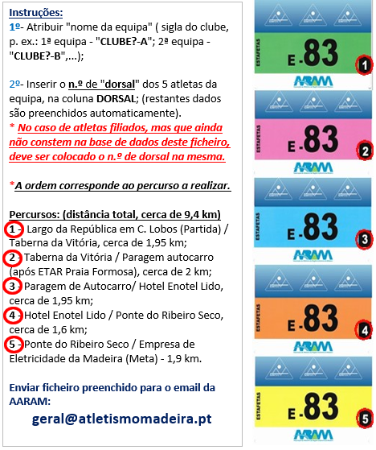
? | 1º
? | 2º
 | 3º
 | 4º
 | 5º
? | 1º
? | 2º
 | 3º
 | 4º
 | 5º
? | 1º
? | 2º
 | 3º
 | 4º
 | 5º
? | 1º
? | 2º
 | 3º
 | 4º
 | 5º
? | 1º
? | 2º
 | 3º
 | 4º
 | 5º
? | 1º
? | 2º
 | 3º
 | 4º
 | 5º
? | 1º
? | 2º
 | 3º
 | 4º
 | 5º
? | 1º
? | 2º
 | 3º
 | 4º
 | 5º
? | 1º
? | 2º
 | 3º
 | 4º
 | 5º
? | 1º
? | 2º
 | 3º
 | 4º
 | 5º
? | 1º
? | 2º
 | 3º
 | 4º
 | 5º
? | 1º
? | 2º
 | 3º
 | 4º
 | 5º

